CMOS_VGA_GPIO1
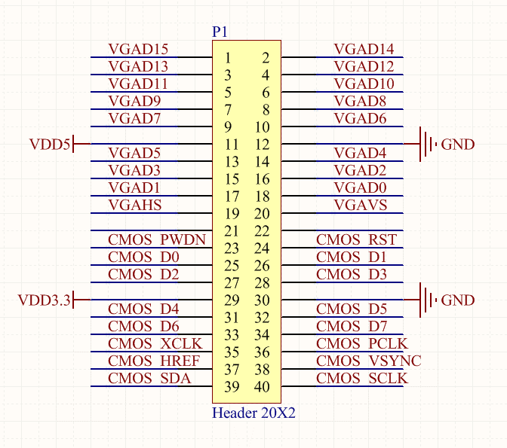
VGA_VS | GPIO1_D17 | PIN_106
VGA_HS | GPIO1_D16 | PIN_110
VGA_D15 | GPIO1_D0 | PIN_133
VGA_D14 | GPIO1_D1 | PIN_132
VGA_D13 | GPIO1_D2 | PIN_129
VGA_D12 | GPIO1_D3 | PIN_128
VGA_D11 | GPIO1_D4 | PIN_127
VGA_D10 | GPIO1_D5 | PIN_126
VGA_D9 | GPIO1_D6 | PIN_125
VGA_D8 | GPIO1_D7 | PIN_124
VGA_D7 | GPIO1_D8 | PIN_121
VGA_D6 | GPIO1_D9 | PIN_120
VGA_D5 | GPIO1_D10 | PIN_119
VGA_D4 | GPIO1_D11 | PIN_115
VGA_D3 | GPIO1_D12 | PIN_114
VGA_D2 | GPIO1_D13 | PIN_113
VGA_D1 | GPIO1_D14 | PIN_112
VGA_D0 | GPIO1_D15 | PIN_111
CMOS_XCLK | GPIO1_D30 | PIN_77
CMOS_VS | GPIO1_D33 | PIN_74
CMOS_SDAT | GPIO1_D34 | PIN_73
CMOS_SCLK | GPIO1_D35 | PIN_72
CMOS_RST_N | GPIO1_D21 | PIN_100
CMOS_PWDN | GPIO1_D20 | PIN_103
CMOS_PCLK | GPIO1_D31 | PIN_76
CMOS_HREF | GPIO1_D32 | PIN_75
CMOS_D7 | GPIO1_D29 | PIN_80
CMOS_D6 | GPIO1_D28 | PIN_83
CMOS_D5 | GPIO1_D27 | PIN_84
CMOS_D4 | GPIO1_D26 | PIN_85
CMOS_D3 | GPIO1_D25 | PIN_86
CMOS_D2 | GPIO1_D24 | PIN_87
CMOS_D1 | GPIO1_D23 | PIN_98
CMOS_D0 | GPIO1_D22 | PIN_99

